Foglio1
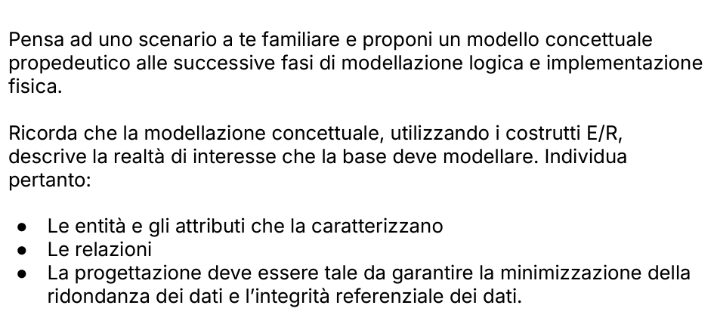
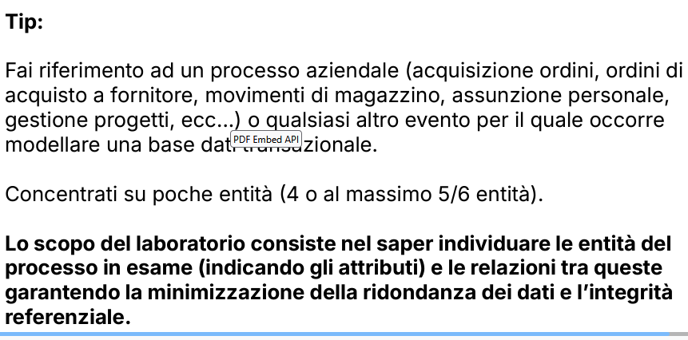

Studio Commercialisti - processo aziendale di acquisizione e registrazione di documenti contabili.
 |  | REGISTRAZIONE FATTURE

ENTITA' | ATTRIBUTI

Fatture
Ditte Clienti | Fatture acq/em | data fattura
Cli/For (clienti/fornitori) |  | n° fattura
Dipendenti |  | denominazione cedente
 |  | denominazione cessionario
 |  | P.IVA
 |  | ID n°
 |  | importo fattura

 | Ditte clienti | denominazione
 |  | P.IVA
 |  | CF
 |  | indirizzo
 |  | ID interno (personale ed unico)

 | CLI/FOR | denominazione
 |  | P.IVA
 |  | CF
 |  | ID n° (personale ed unico)
 |  | indirizzo

 | DIPENDENTI | ID n° (interno)
 |  | CF
 |  | nome
 |  | cognome
 |  | indirizzo

DDD
DITTE

